Previsional
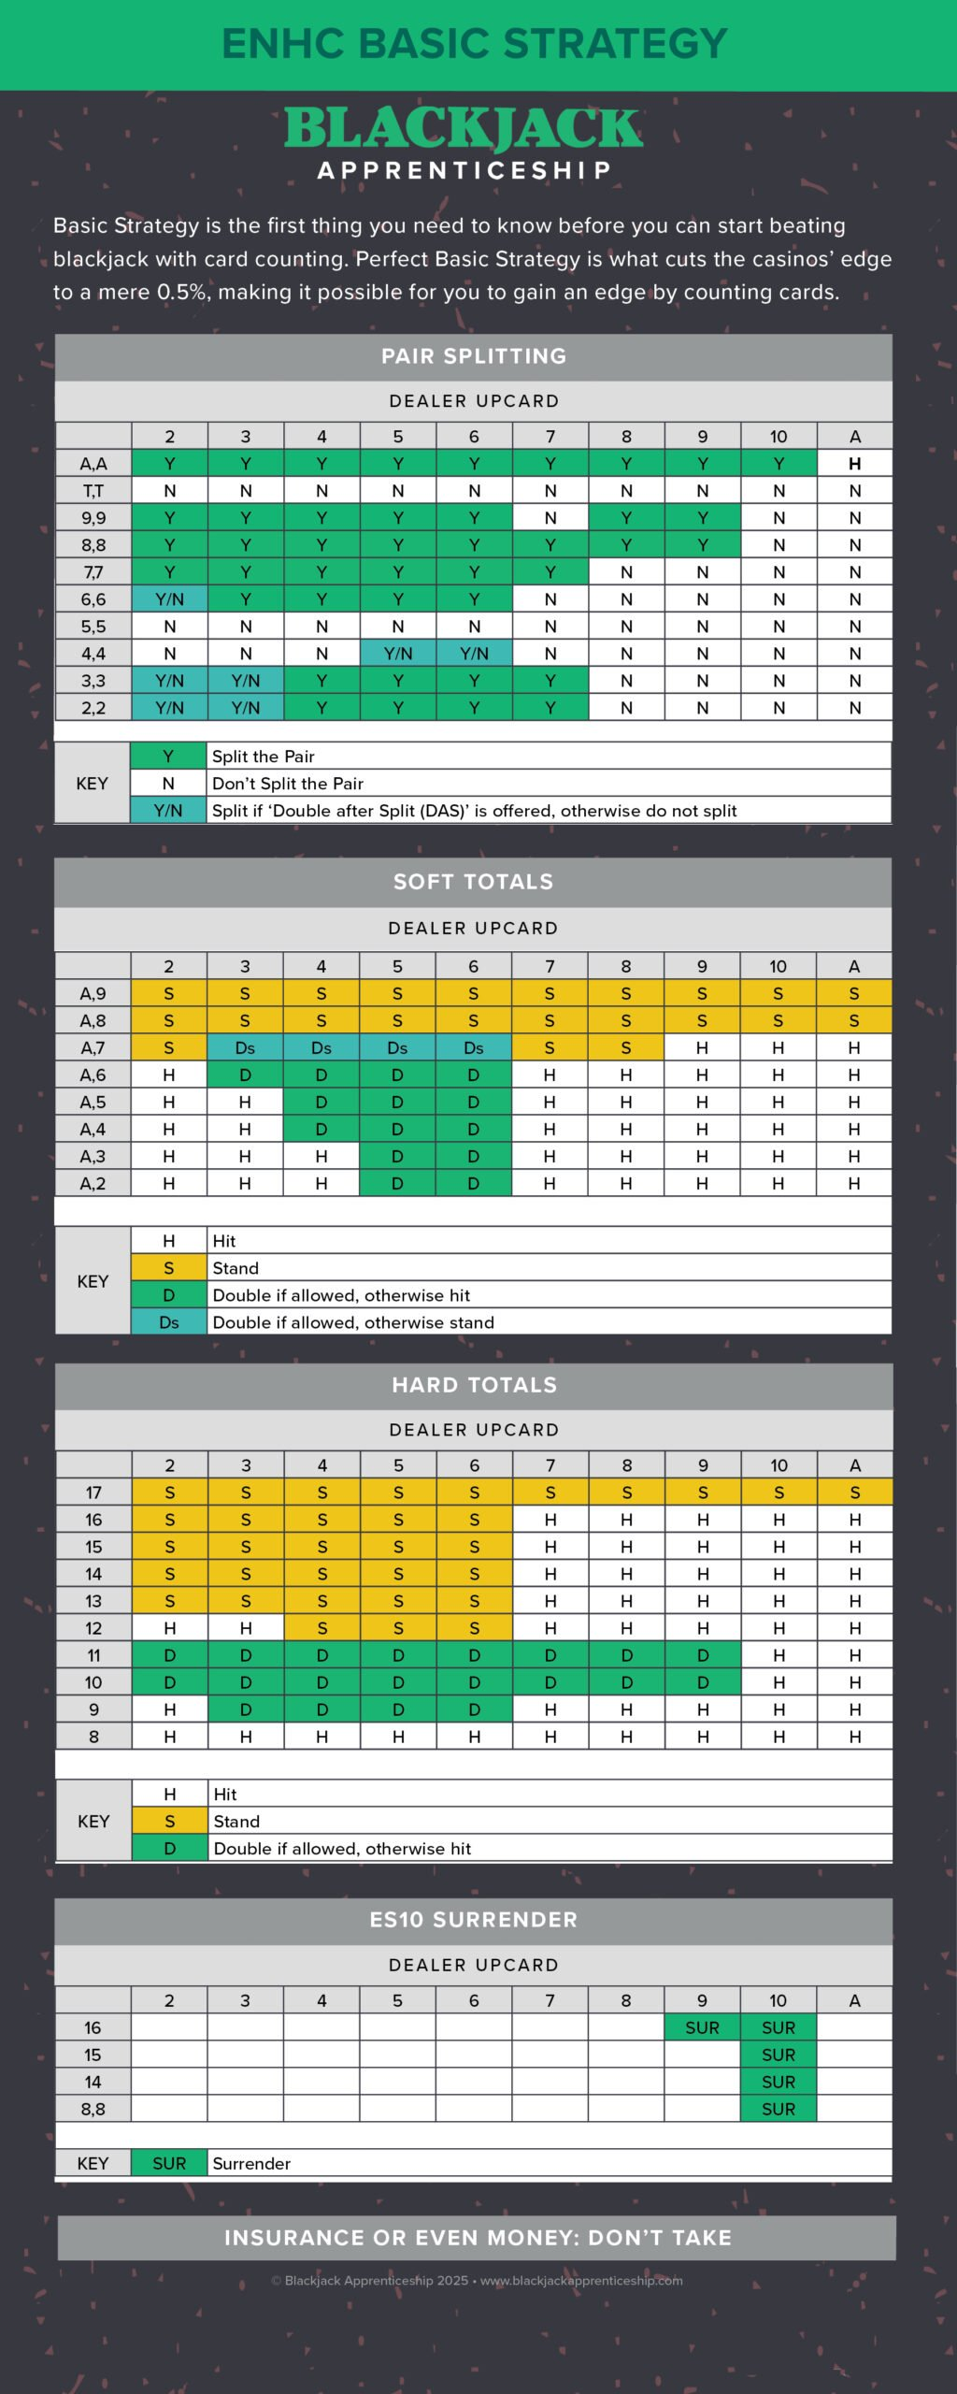
Duro | 2 | 3 | 4 | 5 | 6 | 7 | 8 | 9 | 10 | As
17 | Q | Q | Q | Q | Q | Q | Q | Q | Q | Q
16 | Q | Q | Q | Q | Q | P | P | R | R | P
15 | Q | Q | Q | Q | Q | P | P | P | R | P | Esta tabla es la óptima para Chile. Fue sacada a partir de la hoja "Jugada óptima" con parámetros chilenos. Lo que no calza (11 de 280 celdas) se puso a mano desde la tabla Estrategia Básica ENHC de Blackjack Apprenticeship. Falta parametrizar algunas cosas complejas, luego llegaremos a esto.
14 | Q | Q | Q | Q | Q | P | P | P | R | P
13 | Q | Q | Q | Q | Q | P | P | P | P | P
12 | P | P | Q | Q | Q | P | P | P | P | P
11 | D | D | D | D | D | D | D | D | P | P
10 | D | D | D | D | D | D | D | D | P | P
9 | P | D | D | D | D | P | P | P | P | P
8 | P | P | P | P | P | P | P | P | P | P

Suave | 2 | 3 | 4 | 5 | 6 | 7 | 8 | 9 | 10 | As
A,9 | Q | Q | Q | Q | Q | Q | Q | Q | Q | Q
A,8 | Q | Q | Q | Q | Q | Q | Q | Q | Q | Q
A,7 | Q | Q | Q | Q | Q | Q | Q | P | P | P
A,6 | P | P | P | P | P | P | P | P | P | P
A,5 | P | P | P | P | P | P | P | P | P | P
A,4 | P | P | P | P | P | P | P | P | P | P
A,3 | P | P | P | P | P | P | P | P | P | P
A,2 | P | P | P | P | P | P | P | P | P | P

Pares | 2 | 3 | 4 | 5 | 6 | 7 | 8 | 9 | 10 | As
A,A | S | S | S | S | S | S | S | S | S | P
T,T | N | N | N | N | N | N | N | N | N | N
9.9 | S | S | S | S | S | N | S | S | N | N
8.8 | S | S | S | S | S | S | S | S | N | N
7.7 | S | S | S | S | S | S | N | N | N | N
6.6 | N | S | S | S | S | N | N | N | N | N
5.5 | N | N | N | N | N | N | N | N | N | N
4.4 | N | N | N | N | N | N | N | N | N | N
3.3 | N | N | S | S | S | S | N | N | N | N
2.2 | N | N | S | S | S | S | N | N | N | N
No tomar seguro ni dinero equivalente
Jugada Óptima | P | Pedir
 | Q | Quedarse
 | D | Doblar
 | S | Separar
 | N | No Separar
 | R | Rendirse

